본사_대화_미래
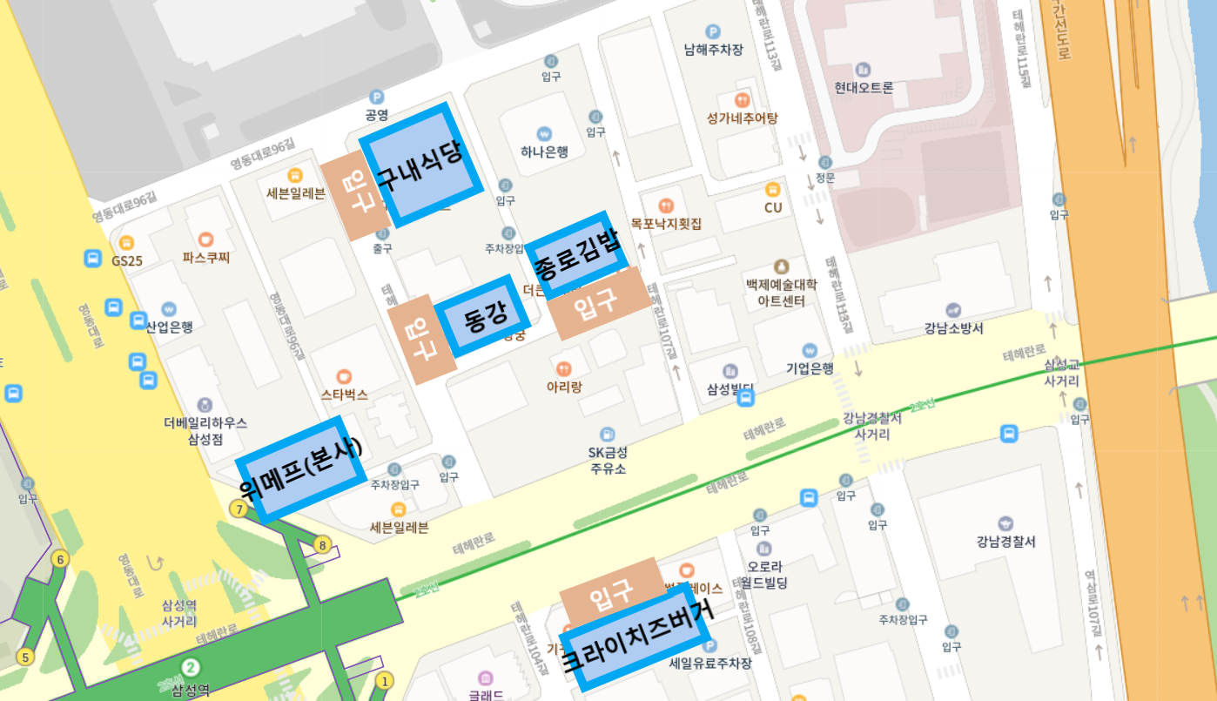
- 본사(위메프 빌딩) / 미래에셋 타워 / 대화 빌딩 근무자
평일 석식, 휴일 중식, 석식 이용 방법

상호명 | 업종 | 평일 |  |  | 휴일 | 이용방법 | 이용한도
 |  | 조식 | 중식 | 석식 | 중식, 석식
구내식당 | 한식 | ⅹ | ● |  | ⅹ | 위메프 전용 리더기 사원증 태깅 또는 장부 기입 (출입증 태깅 X) | -
종로김밥 | 분식 | ⅹ |  | ● | ● | 위메프 전용 리더기 사원증 태깅 | 6,000원 초과 시 추가 금액 개인 결제
동강 | 중식
크라이치즈버거 | 양식 |  |  |  |  |  | 6,000원 초과 시 추가 금액 개인 결제

# 연장근무 안하고 이용 시, 개인 부담금 2,000원 급여 공제

- 위치 안내도

고객만족실
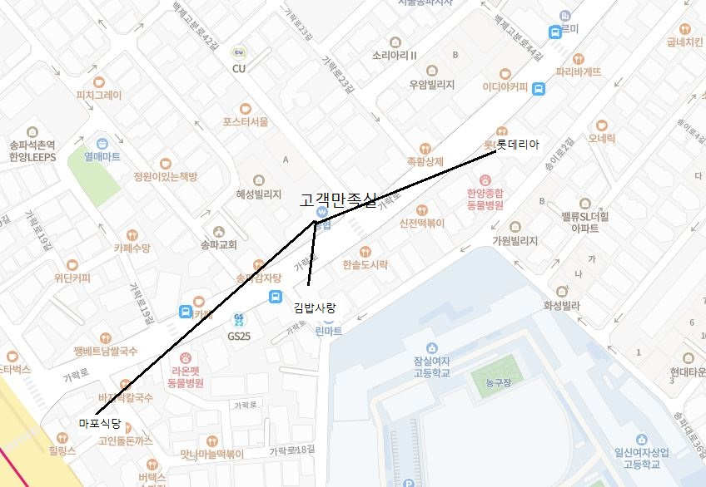
- 고객만족실 근무자
평일 석식, 휴일 중식, 석식 이용 방법

상호명 | 평일 |  |  | 휴일 | 이용방법 | 이용한도
 | 조식 | 중식 | 석식 | 중식, 석식
김밥사랑 | ● | ⅹ | ● | ● | 위메프 전용 리더기 사원증 태깅 | 6,000원 초과 시 추가 금액 개인 결제
롯데리아 | ⅹ
마포식당

# 연장근무 안하고 이용 시, 개인 부담금 2,000원 급여 공제

- 위치 안내도

